Sheet1
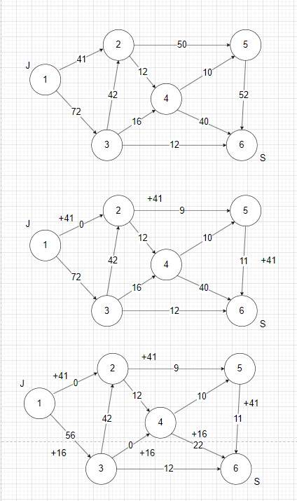
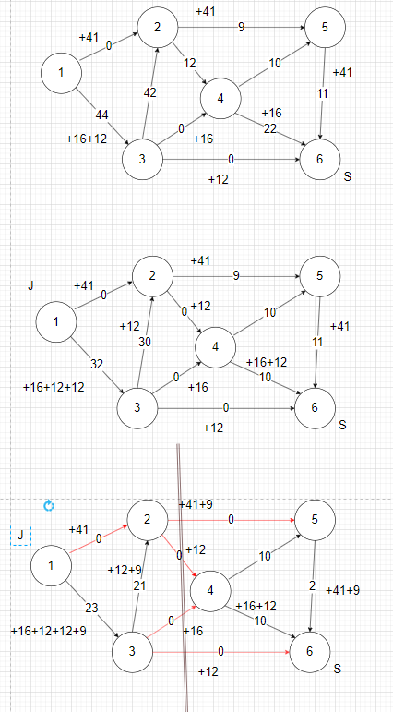
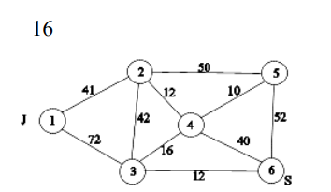
R | 1 | 2 | 3 | 4 | 5 | 6
1 |  | 41 | 72
2 | 41 |  | 42 | 12 | 50
3 | 72 | 42 |  | 16 |  | 12
4 |  | 12 | 16 |  | 10 | 40
5 |  | 50 |  | 10 |  | 52
6 |  |  | 12 | 40 | 52

Путь
1-2-5-6 |  | 41, 50, 52 |  | min 41 |  | 1-2 насыщено

1-3-4-6 |  | 72, 16, 40 |  | min 16 |  | 3-4 насыщено

1-3-6 |  | 56, 12 |  | min 12 |  | 3-6 насыщено

1-3-2-4-6 |  | 44, 42, 12, 22 |  | min 12 |  | 2-4 насыщено

1-3-2-5-6 |  | 32, 30, 9, 52 |  | min 9 |  | 2-5 насыщено

A
{1,3,2}

B
{4,5,6}

Разрез на сети
{(2-5), (2-4), (3-4), (3-6)}

Минимальная пропускная способность разреза
R min = 41 + 9 + 12 + 16 + 12 = 90

Максимальная величина потока, направленного от истока J в сток S
φ max = 41 + 16 + 12 + 12 + 9 = 90

Так как R min = φ max = 90, то по теореме Форда – Фалкерсона построенный поток является потоком максимальной мощности.

